Solicitud gráfica
 | Área: | Matemáticas |  |  | Fecha:
 | Grado: | 9
 | Título del tema: | Los métodos de razonamiento y la semejanza |  |  | ¿Cuaderno de estudio o recurso? | Recurso
 | Editor: |  |  |  | Motor del recurso | M3A

 | Código guión o recurso: | MA_09_09_REC220 | ← Para determinar este código, visite la hoja de Ayuda
 |  |  |  |  | ESPECIFICACIÓN DE ARCHIVOS A ENTREGAR
Núm. | Archivo Shutterstock o ruta en web | Imagen para: | Tipo | Ubicación de la imagen en el recurso M3A | Nombre imagen SMALL | Tamaño imagen SMALL | Nombre imagen ZOOM | Tamaño imagen ZOOM | Descripción | Observaciones
IMG01 | ver observaciones | Recurso M3A | Ilustración | Contenido | MA_09_09_REC220_IMG01.png | 110 x 110 px |  |  | triángulo como en la imagen de referencia | 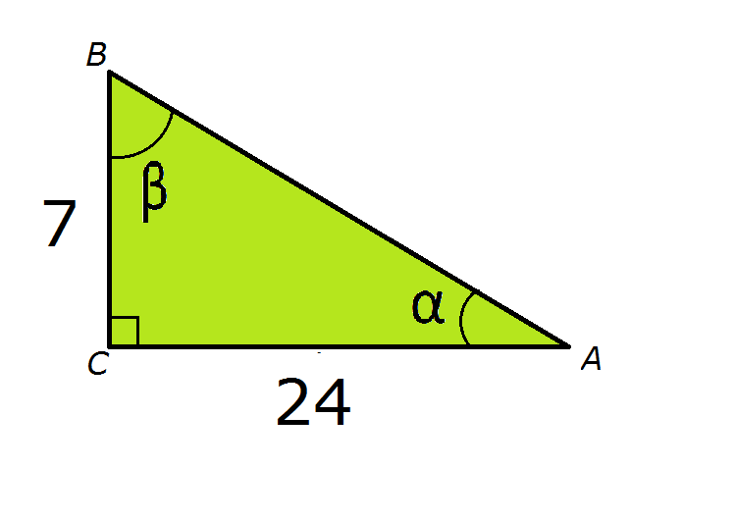
IMG02 | ver observaciones | Recurso M3A | Ilustración | Contenido | MA_09_09_REC220_IMG02.png | 110 x 110 px |  |  | triángulo como en la imagen de referencia | 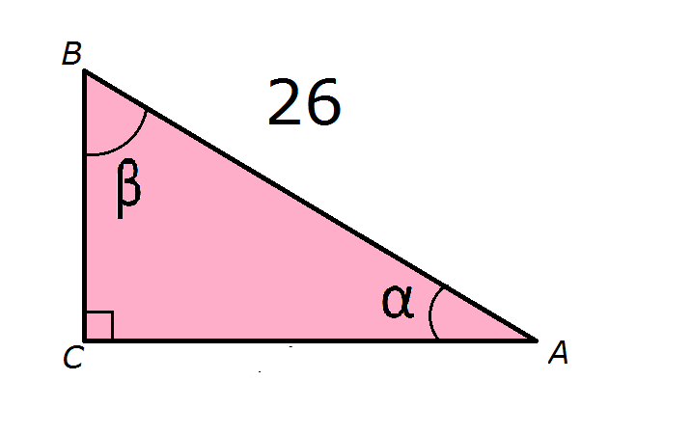
IMG03 | ver observaciones | Recurso M3A | Ilustración | Contenido | MA_09_09_REC220_IMG03.png | 110 x 110 px |  |  | triángulo como en la imagen de referencia | 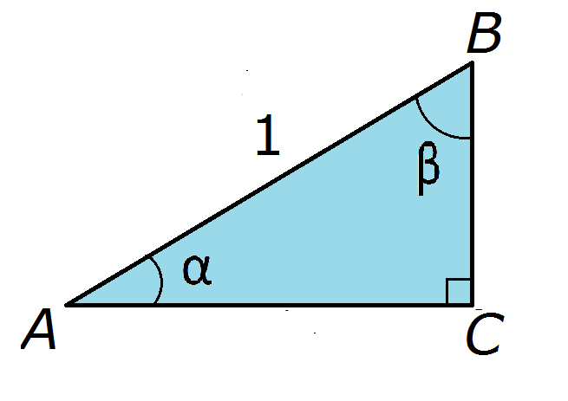
IMG04 | ver observaciones | Recurso M3A | Ilustración | Contenido | MA_09_09_REC220_IMG04.png | 110 x 110 px |  |  | Ilustración de un triángulo como en la imagen de referencia, se debe eliminar las unidades cm.
IMG05 | ver observaciones | Recurso M3A | Ilustración | Contenido | MA_09_09_REC220_IMG05.png | 110 x 110 px |  |  | triángulo como en la imagen de referencia | 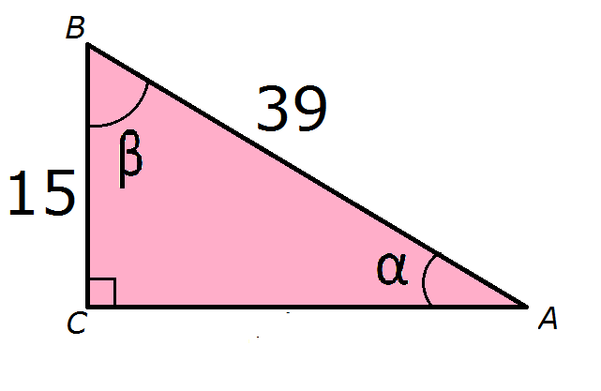
IMG06 | ver observaciones | Recurso M3A | Ilustración | Contenido | MA_09_09_REC220_IMG06.png | 110 x 110 px |  |  | triángulo como en la imagen de referencia, por favor hacer los números grandes para que se visualicen bien, teniendo en cuenta el tamaño reducido de la imagen 110x110

